Anexo 1> LLUVIA DE IDEAS


METODOLOGIA: LLUVIA DE IDEAS |  |  |  |  |  |  |  | ESPACIO PARA REGISTRAR EL ANÁLISIS DE CAUSAS

considerada una de las vías más efectivas para generar en equipo muchas ideas sobre un problema específico y así determinar cuál de ella(s) es la mejor solución.

1. EL proceso o procesos responsables de dar solución a la situación deben liderar el análisis de causas

Ejemplo: Problema de la operación de terceros Cartagena, la agencia de Cartagena debe ser quien recopile la información y junto con otros procesos o ciudades se trabaje en la solución

2. Trabajar con un equipo de trabajo interdisciplinario dependiendo de la situación, es decir personas de varios procesos de la organización y tener diferentes entornos de trabajo.

Ejemplo: Comercial, operaciones propios Cali, servicio al cliente Cali y tráfico y seguridad Bogotá

3. Se recomienda generar un ambiente abierto a la colaboración, permitiendo a los participantes construir sobre las ideas de los demás. Ejercicios de creatividad, de relajación u otras actividades con un toque de diversión o entretenimiento antes de la sesión, pueden ayudar a los participantes a relajar sus mentes, así durante la sesión de lluvia de ideas ellos serán más creativos.

4. Comience a analizar la situación haciendo se preguntas: “¿De qué manera podríamos asegurar que no vuelva a suceder..?” o “¿Cómo podríamos nosotros prevenir este problema?” o "¿Por que fallaron los controles del proceso?"El desafío esta en ser creativo pero ser conciso, ir a la raíces del problema. Por ejemplo: “¿Que hacemos para que no se repita en otras agencias, otros clientes u operaciones?”

Ejemplo: ¿Qué estrategias se van a establecer para que los terceros se les haga la sensibilización y cumplan todas las normas y políticas de la empresa?

5. Darse a ustedes mismos un tiempo límite para el análisis de causas y la lluvia de ideas

Tiempo recomendable alrededor de 25 minutos, pero eso dependerá de la magnitud de la situación a evaluar

6. Escribir o documentar puede ser en un tablero o en papel o en el cuaderno las causas y las posibles soluciones para que todos las vean.

No deberá haber absolutamente nada de críticas sobre las ideas. No importa cuán estúpidas, imposibles o tontas sean las ideas, igual deberán ser tomadas en cuenta. Se pueden permitir risas, críticas no.

7. se seleccionan cinco ideas que sean las mejores o más viables para resolver el problema con base en el contexto de la organización. Asegúrate que todos los involucrados en la sesión de lluvia de ideas estén de acuerdo, y que cumpla los siguientes criterios:

1. La solución planteada no puede incumplir la ley
2. La solución planteada no puede incumplir requisitos de las normas ISO 9001, OHSAS 18001, RUC y BASC
3. La solución planteada no puede incumplir procedimientos de la empresa y no puede poner en riesgo la seguridad y salud ocupacional de las personas o impactos ambientales

Las ideas existentes pueden mejorarse mediante la aplicación de una lista de control; también se pueden agregar otras ideas. Ejercicio: IDEA: No salir de casa.

¿aplicar de otro modo? ¿Cómo vivir sin salir del coche? |  | ¿modificar? ¿Cómo salir de casa sin usar el coche? |  | ¿ampliar? ¿Cómo estar siempre fuera de casa sin coche? |  | ¿reducir? ¿Cómo salir de coche sólo una vez/semana?
 | ¿sustituir? ¿Cómo saber que los demás no sacan el coche? |  | ¿reorganizar? ¿Cómo trabajar y vivir sin coche? |  | ¿invertir? ¿Cómo vivir siempre en un coche? |  | ¿combinar? ¿Cómo usar un coche varios desconocidos?

Anexo 2> ANÁLISIS POR QUE`s
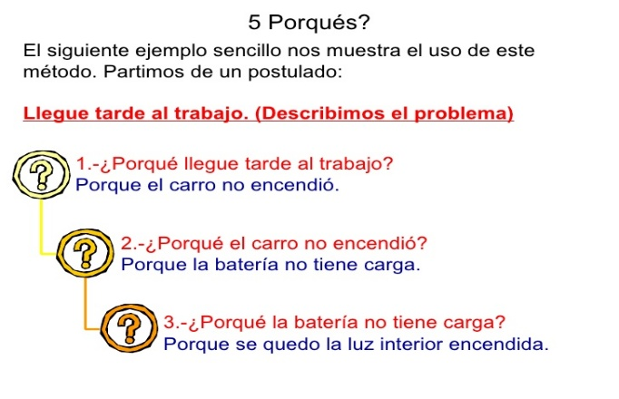
METODOLOGIA: ANÁLISIS DE LOS ¿POR QUE? | ESPACIO PARA REGISTRAR EL ANÁLISIS DE CAUSAS

la técnica de los porqué, es un método basado en realizar preguntas para explorar las relaciones de causa-efecto que generan un problema en particular; . El objetivo final de los Porqué es determinar la causa raíz de una situación o hallazgo.

¿Como se utiliza?

1. Pasos
Paso 1. Identifique la situación o hallazgo
Todas las ideas son válidas, no descarte ninguna hasta comprobarla
Se puede apoyar en la lluvia de ideas; importante tomar nota y revisar si surgen otros problemas al realizar la lluvia de ideas
° Durante este tiempo se debe tener cuidado de NO empezar a preguntar “Quien”. Se debe recordar que el equipo esta interesado en la mejora del proceso y no en el personal involucrado.
Paso 2. Pregunte el por qué se ha presentado la situación o hallazgo
Paso 3. Pregunte por qué respecto a la respuesta dada en el paso 2
Paso 4. Pregunte por qué respecto a la respuesta dada en el paso 3
Paso 5. Pregunte por qué respecto a la respuesta dada en el paso 4
Paso 6. Continúe este proceso hasta que llegue a un punto donde se vislumbre una idea o solución creativa posible.
Paso 7. Analice e interprete los resultados.
2. Consejos

Esta técnica se utiliza mejor en equipos pequeños (4 a 8 personas). El Facilitador deberá conocer la dinámica del equipo y las relaciones entre los miembros del equipo. Durante los tres o cinco Por Qué, existe la posibilidad de que muchas preguntas del Por Que, por que etc. podrían causar molestias entre los miembros del equipo.

3. Ejemplos

Anexo 3> ESPINA DE PESCADO
METODOLOGIA: ESPINA DE PESCADO |  | ESPACIO PARA REGISTRAR EL ANÁLISIS DE CAUSAS

Los Diagramas Causa-Efecto ayudan a pensar sobre todas las causas reales y potenciales de un suceso o problema, y no solamente en las más obvias o simples. También es llamado “Diagrama Espina de Pescado” porque su forma es similar al esqueleto de un pez: Está compuesto por un recuadro (cabeza), una línea principal (columna vertebral)

Mano de Obra: Dentro de la inspección no se verificó la ubicación de los pernos de acuerdo a lo definido por el cliente.
Mano de Obra: No se identifico que el vehículo no contaba con los pernos de conexión en la parte trasera.
Equipo: Se estaba realizando conconexiones diferentes a las definidas por el cliente.

1. Realizar una lluvia de ideas de las causas del problema.

Este es el paso más importante en la construcción de un Diagrama de Causa y Efecto. Las ideas generalmente en este paso guiarán la selección de las causas de raíz.
Vehículo sin pernos para conexión de puesta a tierra de acuerdo a lo definido por el cliente (atrás, el vehículo contaba con pernos en la parte delantera

Es importante que solamente causas, y no soluciones del problema sean identificadas.

Para asegurar que su equipo está al nivel apropiado de profundidad, se deberá hacer continuamente la pregunta Por Qué para cada una de las causas iniciales mencionadas. (Ver el anexo 1- Tres Por Qués).

Si surge una idea que se ajuste mejor en otra categoría, no discuta la categoría, simplemente escriba la idea.

El propósito de la herramienta es estimular ideas, no desarrollar una lista que esté perfectamente clasificada

Esta técnica se utiliza mejor en equipos pequeños (de 4 a 8 personas). El LÍDER deberá conocer la dinámica del equipo y las relaciones entre los miembros del mismo.

2. Clasificación de causas por grupos o categorías
Procedimiento: Se realizó mantenimiento al vehículo y se retiraron los pernos pero no fueron ubicados nuevamente.
Procedimiento: No se realizó el procedimiento de conexión de acuerdo a lo definido por el cliente.
Las causas que se identifiquen se deben ubicar en las espinas, que confluyen en las espinas principales del pescado, los grupos o categorías más utilizadas son: Mano de obra, método, medición, materiales, maquinaria y medio ambiente. Si una o más de las causas identificadas es muy compleja, ésta puede descomponerse en subcausas

CATEGORIA | DESCRIPCIÓN
Mano de obra (personas) | Causas relacionadas con las personas o encargados que desarrollan las actividades (falta de motivación, incumplimiento de instrucciones, falta de experiencia)

Método (Forma de hacer las cosas) | Se refiere a las fallas en los procedimientos, las técnicas utilizadas o la forma de hacer las actividades analizadas.
 |  |  | CATEGORIA | SI NECESITA DESCRIBA CADA UNA DE LAS CAUSAS EN ESTAS CATEGORIA
Medición (indicadores, datos) | Se refiere a las fallas o ausencia de los indicadores de control o gestión, reportes de control de las actividades analizadas |  | Mano de obra | dentro de la inspección no se verificó la ubicación de los pernos de acuerdo a lo definido por el cliente

Materiales (recursos, información, datos o insumos necesarios) | Referido a las fallas, problemas o ausencia de recursos o insumos requeridos para prestar los servicios de la empresa (información, kit de emergencias, llantas) |  | Método | No se realizó el procedimiento de conexión de acuerdo a lo definido por el cliente

Maquinaria (Herramientas, equipos) | Fallas, problemas o ausencia de equipos, instrumentos o herramientas utilizados en la operación o en las actividades analizadas. |  | Medición

Medio ambiente (condiciones de trabajo) | Fallas, problemas en las condiciones de trabajo bajo las cuales se desarrollan las actividades analizadas y que afectan directamente la prestación del servicio. |  | Materiales

 |  |  | Maquinaria | No identifico que el vehículo no contaba con los pernos de conexión
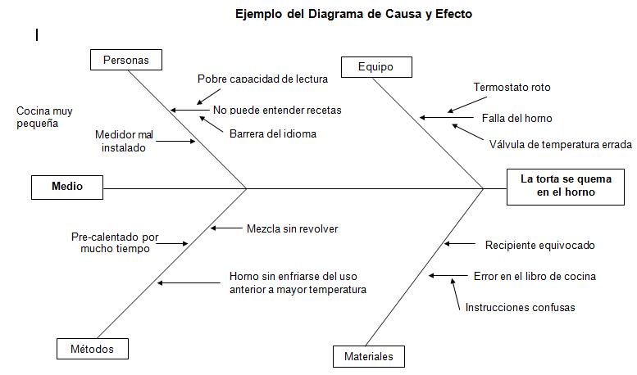
 |  |  | Medio ambiente

Ejemplo: Bajo rendimiento en Matemáticas
Se identificó que otra de las posibles causas para que el docente no utilice estrategias de clase adecuadas, es la falta de recursos necesarios para ello. Sin embargo, esta causa no puede ser clasificada únicamente dentro de la categoría Docente de Matemáticas(Mano de obra), porque el hecho de no usar recursos adecuados para sus clases puede deberse a factores externos a él, por ejemplo, que exista una baja disponibilidad de recursos. Por tal motivo, lo mas adecuado fue crear una nueva categoría llamada Recursos (Materiales).

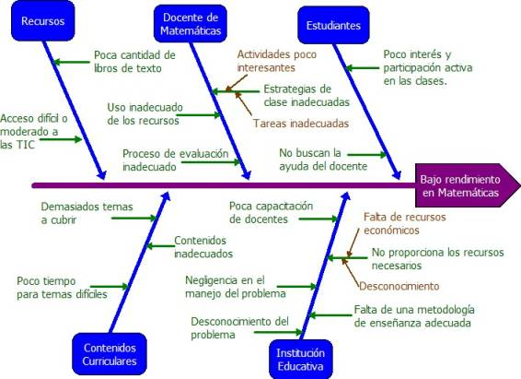

Como es posible observar, el proceso de construcción de una Diagrama Causa-Efecto puede darse en dos vías: en la primera, se establecen primero las categorías y después, de acuerdo con ellas, se determinan las posibles causas; en la segunda, se establecen las causas y después se crean las categorías dentro de las que éstas causas se pueden clasificar. Ambas vías son válidas y generalmente se dan de manera complementaria

